INSTRUCTIVO DE DILIGENCIAMIENTO
INSTRUCCIONES DE DILIGENCIAMIENTO
Para el diligenciamiento de este instrumento tenga en cuenta: La formulación se realiza 1 vez al año con el apoyo de la Oficina Asesora de Planeación Los seguimientos (A ser públicados con corte a las fechas 30 de abril, 31 de agosto y 31 de diciembre de cada año) será efectuado por la Oficina de Control Interno.
FECHA DE ACTUALIZACIÓN: | Registrar la fecha en la que le documento es firmado por el líder del área.
PROCESO/OBJETIVO ÁREA*/ OBJETIVO | Registrar el nombre del proceso para el cual que aplica el Mapa de Riesgos de Gestión. En IDIPRON hay procesos que estan compuestos por áreas, para estos casos en la primera casilla (PROCESO / OBJETIVO) se debe diligenciar el proceso macro junto con el objetivo del proceso y a seguir en la segunda casilla (ÁREA*/ OBJETIVO) junto con su objetivo. Ejemplo. -Gestión financiera (Proceso) esta compuesto por (Áreas)Tesoreria, Contabilidad y Presupuesto. -Modelo Pegagógico SE3: Esta compuesto por las Áreas de Derecho: Salud, Sociolegal, Sicosocial y Espiritulidad, Educación, Emprender. Estos Objetivos se pueden encontrar en el documento llamado Caracterización o en su defecto en el documento de la Plataforma Estrategica.

CAUSA | Son los medios, las circunstancias y agentes generadores de riesgo, entendidos todos los sujetos u objetos que tienen la capacidad de originar un riesgo. Este campo debe ser diligenciado describiendo brevemente la causa del riesgo identificado.
TIPO DE RIESGO | 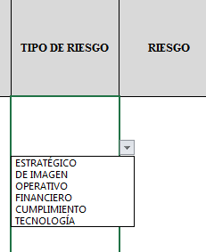 Para diligenciar este campo selecccione entre las opciones que le da la ventana, si no parecen las opciones digite la clase de riesgo identificado, según la clasificación que se da a continuación. El Riesgo está vinculado con todo el quehacer; se podría afirmar que no hay actividad que deje de incluir el riesgo como una posibilidad. Los riesgos no son sólo de carácter económico o están únicamente relacionados con entidades financieras o con lo que se ha denominado riesgos profesionales; éstos hacen parte de cualquier gestión que se realice. Entre las clases de riesgos que pueden presentarse están: Riesgo Estratégico: Se asocia con la forma en que se administra la Entidad, su manejo se enfoca a asuntos globales relacionados con la misión y el cumplimiento de los objetivos estratégicos, la clara definición de políticas, diseño y conceptualización de la entidad por parte de la alta gerencia. Riesgos de Imagen: Están relacionados con la percepción y la confianza por parte de la ciudadanía hacia la institución. Riesgos Operativos: Comprenden riesgos provenientes del funcionamiento y operatividad de los sistemas de información institucional, de la definición de los procesos, de la estructura de la entidad, de la articulación entre dependencias. Riesgos Financieros: Se relacionan con el manejo de los recursos de la entidad que incluyen la ejecución presupuestal, la elaboración de los estados financieros, los pagos, manejos de excedentes de tesorería y el manejo sobre los bienes. Riesgos de Cumplimiento: Se asocian con la capacidad de la entidad para cumplir con los requisitos legales, contractuales, de ética pública y en general con su compromiso ante la comunidad. Riesgos de Tecnología: Están relacionados con la capacidad tecnológica de la Entidad para satisfacer sus necesidades actuales y futuras y el cumplimiento de la misión.
RIESGO | Los riesgos son futuros eventos inciertos, los cuales pueden influir en el cumplimiento de los objetivos de las organizaciones, incluyendo sus objetivos estratégicos, operacionales, financieros y de cumplimiento. Se realiza determinando las causas, fuentes del riesgo y los eventos con base en el análisis de contexto para la entidad y del proceso, que pueden afectar el logro de los objetivos. El cual estará asociado a aquellos eventos o situaciones que pueden entorpecer el normal desarrollo de los objetivos del proceso, es necesario referirse a sus características o las formas en que se observa o manifiesta. En este caso es posible hacer una corta descripción del riesgo dentro de la identificación. COMO HERRAMIENTA BÁSICA PARA EL ANÁLISIS DEL CONTEXTO DEL PROCESO SE SUGIERE UTILIZAR LAS CARACTERIZACIONES DE LOS MISMOS, DONDE ES POSIBLE CONTAR CON ESTE PANORAMA. SI ESTOS DOCUMENTOS ESTÁN DESACTUALIZADOS O NO SE HAN ELABORADO, ES IMPORTANTE ACTUALIZARLOS O ELABORARLOS ANTES DE CONTINUAR CON LA METODOLOGÍA DE ADMINISTRACIÓN DEL RIESGO.
CONSECUENCIAS | Constituyen los efectos de la ocurrencia del riesgo sobre los objetivos de entidad; generalmente se dan sobre las personas o los bienes materiales o inmateriales con incidencias importantes tales como: daños físicos y fallecimiento, sanciones, pérdidas económicas, de información, de bienes, de imagen, de credibilidad y de confianza, interrupción del servicio y daño ambiental, entre otros.
ZONA DE RIESGO INHERENTE Hace referencia al riesgo antes de analizar los controles que se tengan para que el mismo no se materialice. | PROBABILIDAD | 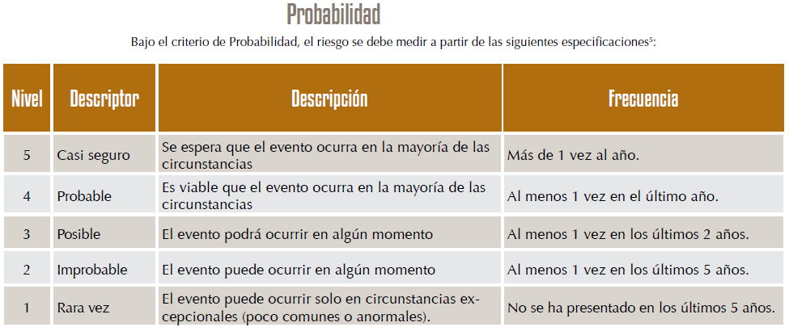 Es la oportunidad de ocurrencia de un evento de riesgo. Se mide según la frecuencia (número de veces en que se ha presentado el riesgo en un período determinado) o por la factibilidad (factores internos o externos que pueden determinar que el riesgo se presente). Se hace necesario el análisis de diferente fuentes como registros historicos, Informes, PQRS, hallazgos de los entes de control, memoria institucional de los funcionarios.
 | IMPACTO | 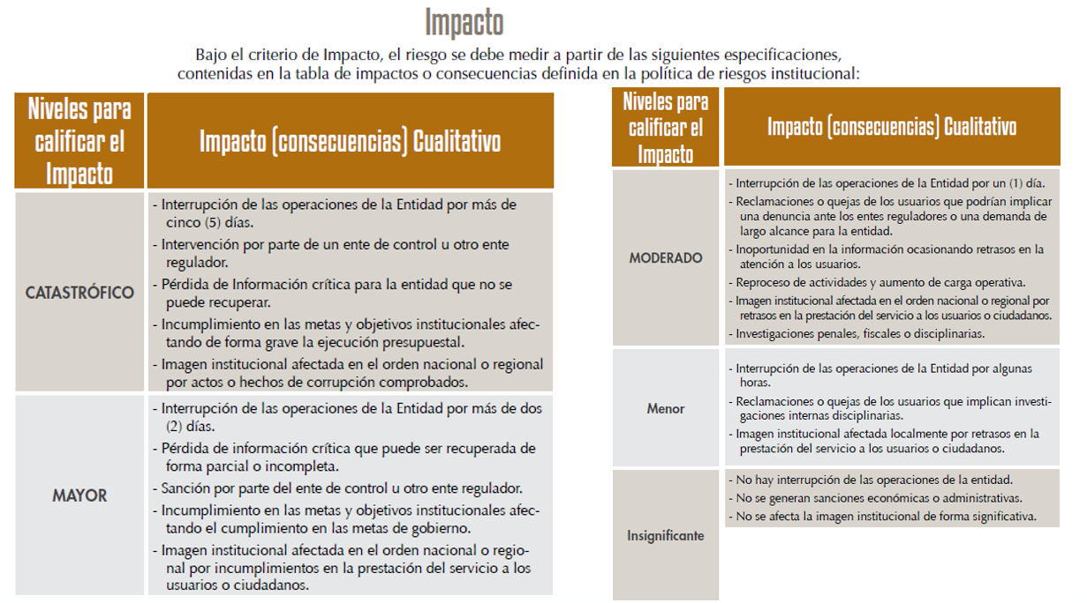 Son las consecuencias o efectos que puede generar la materialización del riesgo en la entidad.
 | ZONA DE RIESGO | El instrumento está formulado para realizar el cruce entre los valores de las variables de Probabilidad e Impacto. Esta zona se llama zona de Riesgo Inherente y arroja en su calculo una zona de riesgo que es la que hay que trabajar con el fin de bajarla. Esta información se diligencia de manera automática usando los valores que se ingresen en los campos Probabilidad e Impacto, campos previamente diligenciados.
CONTROL | Redactar de forma clara y consisa la forma en la que se ejerce el control en el proceso, para esto relacionar los instrumentos existentes (Manuales, formatos, procedimientos, intructivos), los cargos de las personas que relizan el control, los aplicativos si se cuenta con ellos, entre otros dependiendo de cada caso en particular.
CONTROLES (Preguntas de la existencia de controles) | Se establecen siete preguntas con el fin de determinar que controles se aplican a cada uno de los procesos que sean analizados. A continuación se establece una casilla con las opciones de respuesta SI/NO que se debe responder para cada una de las siete preguntas relacionadas.
RIESGO RESIDUAL | AFECTA | ¿El control previene la materialización del riesgo (afecta probabilidad) ¿El control permite enfrentar la situación en caso de materialización (afecta impacto)? Se debe definir después de hacer análisis del proceso y sus controles si la existencia o falta de los mismos puede afectar la probabilidad o el impacto. En esta celda solo se debe seleccionar en la lista desplegable Impacto o Probabilidad, el instrumento está formulado para calcular autimanticamente la zona de riesgo residual en la que se clasifica el riesgo y que es con la que hay que definir que acciones se deben implementar para llevar los riesgos identificados a ZONA DE RIESGO BAJO, zona de riesgo que nos indica que en caso de que el riesgo se materilice el instituto es capaz de asumir el impacto ya que su incidencia será minima.
ACCIONES DE CONTINGENCIA | Relacionar las acciones estratégicas y operativas que ayudarán a controlar el impacto del riesgo en caso de su materilización. Esto puede suceder en el caso de que los controles establecidos fallen y se deba actuar de manera urgente con el fin de evitar situaciones de emergencia y a minimizar sus consecuencias negativas.
ACCIONES ASOCIADAS AL CONTROL | PERIODO DE EJECUCIÒN | Se debe definir el periodo de tiempo en el cual se van a implementar las acciones que se llevarán a cabo para controlar y llevar a ZONA DE RIESGO BAJA los riesgos identificados.
 | ACCIONES | Se deben identificar las acciones que se llevarán a cabo para llevar los riesgos identificados a ZONA DE RIESGO BAJA. Estas acciones son tendientes a crear o fortalecer los controles existentes. Se sugiere revisar las 7 preguntas referentes a los controles como guia para identificar falencias en los intrumentos, frecuencias entre otras.
 | REGISTRO | Se deben registrar las evidencias de las acciones ejecutadas, es decir actas, avances en los documentos, entre otros que se consideren para este fin.
TIEMPO (SEGUIMIENTO) | Se debe registrar las fechas en las que se realizan las acciones de seguimiento.
MONITOREO Y REVISIÓN (SEGUIMIENTO) | ACCIONES | Se deben nombrar las acciones que se realizán para avanzar en el fortalecimiento de los controles, es decir, reunión con el areá…, avance en el documento…, oficialización del procedimiento… (dependiendo de las acciones asociadas al control que se hayan determinado)
 | RESPONSABLE | Nombrar el cargo de la persona que lideró el avance de la acción.
 | INDICADOR | se deben definir los elementos con lo cuales se medirá el avance de la ejecución.

